Металлическая мебель
Прайс-лист на 20.апр.2025 E-mail: info@partner-online.ru Доставка до получателя по территории России. Цены без учета доставки и монтажа оборудования.

Код | Картинка | Номенклатура | Описание | Цена | Заказ | Сумма
Мебель
Мебель / Металлическая мебель
Мебель / Металлическая мебель / Шкафы для одежды
646 |  | Двухсекционный металлический шкаф для одежды ШРМ-24 | Шкаф разборный металлический двухсекционный с 4-мя отделениями. | 16,817.00
642 |  | Двухсекционный металлический шкаф для одежды ШРМ-АК | Шкаф металлический разборный двухсекционный, предназначен для хранения сменной одежды. | 13,443.00
649 |  | Двухсекционный металлический шкаф ШРМ-22У | Шкаф разборный металлический двухсекционный, для хранения сменной одежды и документов.<br> Возможна установка регулируемых опор (в комплект не входят). | 15,607.00
658 |  | Дополнительная секция модульного ряда ШРМ - М | Дополнительная секция модульного ряда. В отделении: полка для головного убора, перекладина для вешалки и крючки для одежды, врезной замок. Шкаф может комплектоваться полками для обуви (в комплект не входят). Полимерное порошковое покрытие светло-серого цвета(RAL 7035). | 6,987.00
661 | 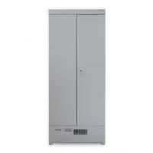 | Металлический сушильный шкаф для одежды и обуви ШСО-22М и ШСО-22М-600 | Шкафы сушильные для одежды моделей ШСО-22М предназначены для сушки мокрой одежды и обуви, предварительный отжим не требуется. | 41,620.00
653 |  | Металлический шкаф для хранения верхней одежды ШАМ-11.Р | Шкаф разборный металлический. Предназначен для хранения верхней одежды в офисах. В отделении: полка для головного убора, перекладина для вешалки и крючки для одежды, замок повышенной секретности (ригельная система). | 21,075.00
652 |  | Металлический шкаф для хранения одежды и инвентаря ШРМ-АК-У | Шкаф металлический разборный, предназначен для хранения сменной одежды и инвентаря. В стандартную комплектацию каждого шкафа входят три полки , перекладина для вешалки и крючки для одежды. Шкаф оснащен врезным замком. | 15,504.00
655 |  | Модульный металлический шкаф для одежды ШРМ-22М | Основная секция модульного ряда. Шкаф состоит из двух боковых секций, это первая и последняя секции модульного ряда, между которыми можно вставить дополнительные секции. В каждом отделении: полка для головного убора, перекладина для вешалки и крючки для одежды, врезной замок. Шкаф может комплектоваться полками для обуви (в комплект не входят). | 14,889.00
401 |  | Односекционный металлический шкаф для одежды ШРМ-11 | Шкаф разборный металлический односекционный, для хранения сменной одежды. | 9,054.00
647 |  | Односекционный металлический шкаф для одежды ШРМ-12 | Шкаф разборный металлический односекционный с двумя отделениями предназначен для хранения сменной одежды. Шкаф разборный металлический односекционный с двумя отделениями предназначен для хранения сменной одежды. Каждое отделение снабжено дверью с индивидуальным врезным замком. В каждом отделении: перекладина для вешалки и крючки для одежды. | 10,948.00
648 |  | Односекционный металлический шкаф для одежды ШРМ-21 | Шкаф разборный металлический односекционный с двумя отделениями, для хранения сменной одежды. Шкаф снабжен дверью с врезным замком, полкой под головной убор, в отделении перекладина для вешалки и крючки для одежды. | 11,990.00
Мебель / Металлическая мебель / Архивные шкафы
686 | 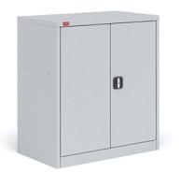 | Металлический шкаф для документов ШАМ-0.5 | Шкаф металлический архивный. Предназначен для хранения архивов, офисной и бухгалтерской документации. | 11,832.00
683 | 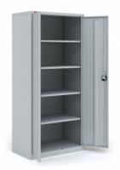 | Металлический шкаф для документов ШАМ-11 | Архивный шкаф ШАМ-11 является лидером продаж на протяжении многих лет. Его характеристики были по достоинству оценены многими профессионалами. | 17,852.00
669 |  | Металлический шкаф для документов ШАМ-24.О | Шкаф разборный металлический двухсекционный с 4-мя отделениями. В каждой секции: одна полка. Двери с индивидуальным врезным замком. | 16,868.00
670 |  | Металлический шкаф-купе для документов ШАМ-11.К | Архивный разборный шкаф-купе ШАМ-11.К предназначен для хранения архивов, офисной и бухгалтерской документации.. | 29,770.00
Мебель / Металлическая мебель / Картотечные шкафы
1719 | 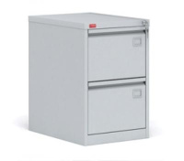 | Картотечный металлический шкаф для хранения документов КР-2 | Металлическая сборно-разборная картотека, двухсекционная, с центральным замком, который закрывает все ящики. Используется для хранения документации в форматах Foolscap и А4. Имеет антиопрокидывающее устройство и телескопические направляющие. | 19,577.00
1720 | 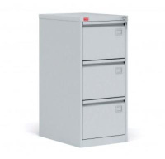 | Картотечный металлический шкаф для хранения документов КР-3 | Металлическая сборно-разборная картотека, трехсекционная, с центральным замком, который закрывает все ящики. Используется для хранения документации в форматах Foolscap и А4. Имеет антиопрокидывающее устройство и телескопические направляющие. | 26,459.00
1721 | 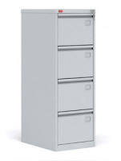 | Картотечный металлический шкаф для хранения документов КР-4 | Металлическая сборно-разборная картотека, четырехсекционная, с центральным замком, который закрывает все ящики. Используется для хранения документации в форматах Foolscap и А4. Имеет антиопрокидывающее устройство и телескопические направляющие. | 33,015.00
1722 | 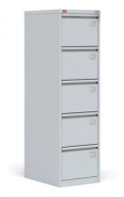 | Картотечный металлический шкаф для хранения документов КР-5 | Металлическая сборно-разборная картотека, пятисекционная, с центральным замком, который закрывает все ящики. Используется для хранения документации в форматах Foolscap и А4. Имеет антиопрокидывающее устройство и телескопические направляющие. | 41,214.00
1723 | 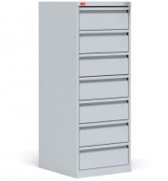 | Картотечный металлический шкаф для хранения документов КР-7 | Металлическая сборно-разборная картотека, семисекционная, с центральным замком, который закрывает все ящики. Используется для хранения документации в форматах А5. | 40,765.00
Мебель / Металлическая мебель / Бухгалтерские шкафы
401 |  | Односекционный металлический шкаф для одежды ШРМ-11 | Шкаф разборный металлический односекционный, для хранения сменной одежды. | 9,054.00
Мебель / Металлическая мебель / Шкафы для сумок
1727 |  | Двухсекционный металлический шкаф для сумок ШРМ-28 | Металлический разборный шкаф из восьми отделений. Шкафы ШРМ-28 используются для хранения пакетов и сумок в крупных магазинах, личных вещей в раздевалках спортклубов и фитнес-центров. Каждое отделение оснащено врезным замком. | 21,008.00
1726 |  | Односекционный металлический шкаф для сумок ШРМ-14 | Односекционный металлический шкаф для сумок разборный, с четырьмя отделениями. Шкафы ШРМ-14 используются для хранения сумок, пакетов, а также сменной одежды. | 13,233.00
1728 |  | Трехсекционный металлический шкаф для сумок ШРМ-312 | Металлический разборный шкаф состоит из двенадцати отделений. Шкафы ШРМ-312 используются для хранения пакетов и сумок в крупных магазинах, личных вещей в раздевалках спортклубов и фитнес-центров. Каждое отделение оснащено врезным замком. | 31,336.00
Мебель / Металлическая мебель / Сейфы
910 | 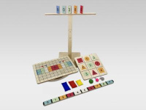 | Доска Бильгоу «Профи» | Доска Бильгоу — это неустойчивая доска-балансир на двух полукруглых полозьях. На верхнюю сторону нанесена противоскользящая цветная сетка, соответствующая методике Бильгоу. Полозья поворачиваются согласно разметке на другой стороне доски. | 21,200.00
Мебель / Металлическая мебель / Медицинские шкафы и тумбы
1730 | 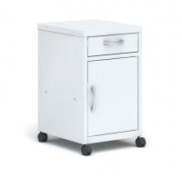 | Металлическая медицинская тумба ТП-1 | Тумбы подкатные разборные медицинские. Предназначены для хранения в медицинских учреждениях как личных вещей, так и медицинской аппаратуры и документов. | 10,486.00
1731 | 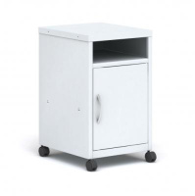 | Металлическая медицинская тумба ТП-2 | Тумбы подкатные разборные медицинские. Предназначены для хранения в медицинских учреждениях как личных вещей, так и медицинской аппаратуры и документов. | 8,489.00
1732 | 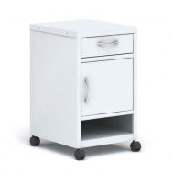 | Металлическая медицинская тумба ТП-3 | Тумбы подкатные разборные медицинские. Предназначены для хранения в медицинских учреждениях как личных вещей, так и медицинской аппаратуры и документов. | 9,900.00
1733 | 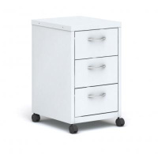 | Металлическая медицинская тумба ТП-4 | Тумбы подкатные разборные медицинские. Предназначены для хранения в медицинских учреждениях как личных вещей, так и медицинской аппаратуры и документов. | 17,771.00
1737 |  | Металлический медицинский шкаф M1М | Шкафы медицинские серии М1М предназначены для хранения медикаментов, медицинского оборудования, документации в больницах, поликлиниках, аптеках и других медицинских учреждениях. Имеют все необходимые сертификаты, позволяющие устанавливать ее в государственных и частных учреждениях. | 17,079.00
1741 |  | Металлический медицинский шкаф M1С | Шкафы медицинские серии М1С предназначены для хранения медикаментов, медицинского оборудования, документации в больницах, поликлиниках, аптеках и других медицинских учреждениях. Имеют все необходимые сертификаты, позволяющие устанавливать ее в государственных и частных учреждениях. | 17,079.00
1744 |  | Металлический медицинский шкаф M2М | Шкафы медицинские серии М2М предназначены для хранения медикаментов, медицинского оборудования, документации в больницах, поликлиниках, аптеках и других медицинских учреждениях. Имеют все необходимые сертификаты, позволяющие устанавливать ее в государственных и частных учреждениях. | 17,657.00
Мебель / Металлическая мебель / Гардеробные системы
1039 |  | Брючница выдвижная | Выдвижная вешалка для брюк - лучшее решение для организации хранения брюк и джинсов. Выдвижной механизм обеспечивает легкий доступ к вещам. | 3,200.00
1683 | 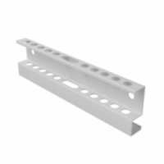 | Держатель для инструмента GS | Держатель для инструмента для перфорированного экрана крепится при помощи болта и гайки. | 256.00
1682 | 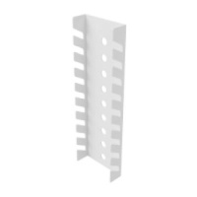 | Держатель для ключей GS | Держатель для ключей для перфорированного экрана крепится при помощи болта и гайки. | 237.00
1060 |  | Комплект заглушек для перекладины | Торцевые заглушки для перекладины используется для придания максимального эстетического вида готовой гардеробной системе. | 97.00
1715 | 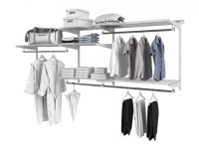 | Комплекты гардеробной системы ТИТАН GS-350 / GS-450 | Комплекты гардеробной системы Титан GS - 350 и Титан GS-450 - это готовое решение. Система собирается в 5 разных конфигурациях, что позволяет подстраивать ее под размеры помещения и ориентироваться на личные пожелания по расположению отдельных элементов. | 11,781.00
1718 |  | Комплекты гардеробной системы ТИТАН GS-350S / GS-450S | Гардеробная системы Титан GS-350S и Титан GS-450S - это базовый комплект для любого типа помещения. Полки могут размещаться на любом удобном уровне, шаг установки кронштейнов для полок 32 мм. В комплект входят несущий рельс и навесные направляющие, полки, штанга, аксессуары. | 6,942.00
1677 |  | Корзина cтационарная | Стационарная корзина - промежуточный вариант между классической полкой и выдвижной корзиной. Высокий бортик позволят хранить круглые вещи без риска их падения. | 1,001.00
1035 |  | Корзина выдвижная | Выдвижная корзина делается из проволоки, такой же как и сетчатые полки. Средний вариант по цене, но имеющий наибольшую грузоподъемность. | 2,394.00
1015 |  | Корзина мелкосетчатая |  | 1,584.00
1036 |  | Корзина пластиковая | Корзина из пластика будет отличным элементом для организации хранения в гараже и прачечной. Высокая вместительность, стильный внешний вид и неприхотливость к обслуживанию делают ее одним из самых практичных и востребованных позиций в нашем ассортименте. | 865.00
1049 | 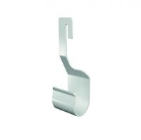 | Кронштейн для перекладины | Кронштейны для перекладины крепятся на кронштейны для полок перед установкой на них полок. | 40.00
1007 |  | Кронштейн для полки | Кронштейны крепятся на стойку в пазы. Для установки кронштейна необходимо вставить его в паз стойки под углом 45 градусов, после чего опустить. | 183.00
1061 |  | Крючок универсальный | Дополнительный аксессуар гардеробной системы. Устанавливается на кронштейны и сетчатые полки. | 40.00
1709 |  | Металлический крючок | Металлический крючок для перфорированного экрана. Цена за 10 шт. | 693.00
1008 | 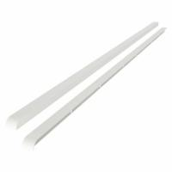 | Накладка для кронштейна | Заглушки укрепляют фиксацию сеточных полок на кронштейнах и придают максимально эстетический вид готовой гардеробной системе. | 189.00
1062 |  | Панель с крючками | Аксессуар гардеробной системы, подходит для хранения небольших предметов. Крепится к кронштейнам и создает дополнительное функциональное пространство. | 411.00
1705 |  | Панель с крючками S | Аксессуар гардеробной системы, подходит для хранения небольших предметов. Конструкция создает дополнительное функциональное пространство между стойками GS. Панель с крючками крепится к стойкам GS с помощью зацепов. | 579.00
1055 |  | Перекладина для вешалок | Перекладина для вешалок имеет хромированное покрытие устойчивое к истиранию. Это основной элемент каждого гардероба. | 164.00
1681 |  | Переходник для стойки GS | Переходник для стойки GS предназначен для соединения стоек между собой. При соединении образует зазор между стойками GS 15 мм. Изготовлен из стали, обладает высоким запасом прочности. | 99.00
1048 |  | Перфорированная панель | Перфорированная панель предназначена для хранения различных предметов гардероба, приспособлений и инструмента. Неотъемлемый атрибут в гардеробной системе для ценителей порядка. | 975.00
1066 | 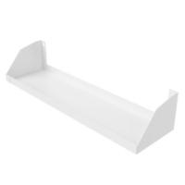 | Полка GS | Аксессуар гардеробной системы, подходит для хранения небольших предметов. Полка для перфорированной панели крепится при помощи болта и гайки. | 342.00
1042 |  | Полка для обуви | Полка для обуви необходима в каждом гардеробе. На ней вы свободно можете разместить несколько пар обуви любого размера. | 685.00
1011 |  | Полка металлическая | Металлическая полка сделана из цельного листа металла. Отлично подходит для организации хранения мелких вещей и технических жидкостей. | 771.00
1668 |  | Полка сетчатая | Сетчатые полки – важнейший элемент гардеробной системы, в первую очередь из-за них гардеробная система называется сетчатой. Сетчатая структура полок обеспечивает проветривание хранимых вещей и исключает возможность появления различного рода вредителей. Полки выдерживают нагрузку до 80кг при ее равномерном распределении. Покрытие полки порошково-полимерное, гипоалергенное и устойчивое к механическому воздействию. | 477.00
1058 |  | Полка универсальная GS | Аксессуар гардеробной системы, подходит для хранения небольших предметов. Боковая конструкция создает дополнительное функциональное пространство. | 341.00
1057 |  | Разделитель / боковина корзины | Разделитель корзины устанавливается в стационарную корзину для организации секционного хранения вещей. | 239.00
1012 |  | Рама выдвижная для корзин | Выдвижная рама для установки всех размеров корзин. | 1,301.00
1658 |  | Рельс несущий | Несущий рельс позволяет равномерно распределить нагрузку, что особенно актуально при монтаже системы на стены из гипса и гипсокартона. Без установки рельса, стойки со временем от нагрузки могут неравномерно просесть, что приведет к перекосу системы и ухудшению ее потребительских качеств. | 309.00
1665 |  | Стойка ТИТАН-GS | Стойка – несущий элемент гардеробной системы, без которого невозможна установка каких либо элементов. Стойки имеют достаточно широкий размерный ряд, но в случае необходимости для увеличения высоты можно установить стойки друг над другом. | 214.00
1706 | 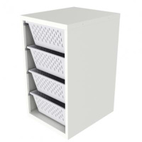 | Шкаф GS | Шкаф разборный металлический для хранения одежды и вещей. | 12,873.00
Мебель / Металлическая мебель / Подставки для шкафов
2438 | 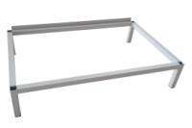 | Подставка под шкаф | Подставка под шкаф металлический – напольные модели для размещения на них шкафов для одежды. В зависимости от модели подставки бывают со скамьей или без нее. Подставки со скамьей также позволяют поставить вещи и переодеваться с большим комфортом. | 1,814.00
2433 | 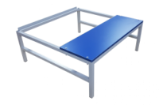 | Подставка под шкаф (ЛДСП) | Подставка под шкаф металлический – напольные модели для размещения на них шкафов для одежды. В зависимости от модели подставки бывают со скамьей или без нее. Подставки со скамьей также позволяют поставить вещи и переодеваться с большим комфортом. | 3,820.00
2428 | 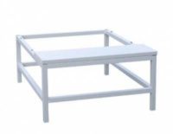 | Подставка под шкаф (Металл) | Подставка под шкаф металлический – напольные модели для размещения на них шкафов для одежды. В зависимости от модели подставки бывают со скамьей или без нее. Подставки со скамьей также позволяют поставить вещи и переодеваться с большим комфортом. | 5,368.00
2443 | 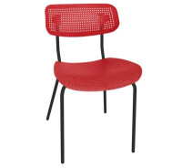 | Стул Точка Роста SHT-S85М | Подставка под шкаф металлический – напольные модели для размещения на них шкафов для одежды. В зависимости от модели подставки бывают со скамьей или без нее. Подставки со скамьей также позволяют поставить вещи и переодеваться с большим комфортом. Главным критерием при выборе подставки является ширина шкафа 600 мм или 800 мм. Изготавливаются из металлической трубы и окрашиваются порошковой краской в серый цвет. Такие подставки надежно удерживают изделие в вертикальном положении и предотвращают любое смещение или падение. | 4,174.00
Мебель / Металлическая мебель / Верстаки
1752 | 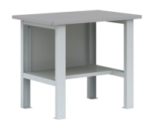 | Бестумбовый металлический верстак ВП-1 | Верстак ВП-1 состоит из отдельных модулей: столешница из МДФ, покрытая оцинкованным листовым металлом; две металлические верстачные опоры; стенка задняя металлическая; полка верстачная (нагрузка 40 кг). | 16,333.00
2301 |  | Двухтумбовый металлический верстак ВП-4 | Верстак ВП-4 состоит из отдельных модулей: столешница из МДФ, покрытая оцинкованным листовым металлом, стенка задняя – металлическая, тумба с двумя съемными полками (нагрузка до 30 кг) и дверью запирающейся замком, тумба с 5-ю выдвижными ящиками (нагрузка до 30 кг) | 44,996.00
2189 |  | Двухтумбовый металлический верстак ВП-5 | Верстак ВП-5 состоит из отдельных модулей: столешница из МДФ, покрытая оцинкованным листовым металлом; стенка задняя металлическая; две тумбы с 2-мя съемными полками (нагрузка 30 кг); дверь запирающаяся замком; полка верстачная (нагрузка 40 кг). | 35,494.00
2308 |  | Двухтумбовый металлический верстак ВП-6 | Верстак состоит из отдельных модулей: столешница из МДФ, покрытая оцинкованным листовым металлом; стенка задняя металлическая; две тумбы с 5-ю выдвижными ящиками (нагрузка 30 кг) запирающимися на центральный замок; полка верстачная (нагрузка 40 кг). | 54,497.00
2312 |  | Двухтумбовый металлический верстак ВП-6Т | Верстак состоит из отдельных модулей: столешница из МДФ, покрытая оцинкованным листовым металлом; стенка задняя металлическая; две тумбы с 5-ю выдвижными ящиками на телескопических направляющих (нагрузка 30 кг) запирающимися на центральный замок; полка верстачная (нагрузка 40 кг). | 59,107.00
2325 | 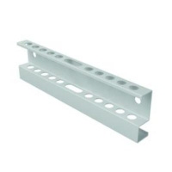 | Держатель для инструмента для перфорированного экрана | Держатель для инструмента для перфорированного экрана крепится при помощи болта и гайки. | 274.00
2326 | 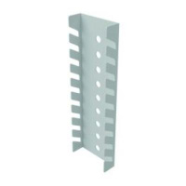 | Держатель для инструмента для перфорированного экрана крепится при помощи болта и гайки. | Держатель для ключей для перфорированного экрана крепится при помощи болта и гайки. | 240.00
2319 | 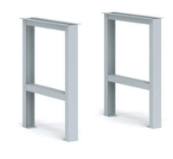 | Комплект К-1-Э для верстака с подвесной тумбой ВП-Э | Комплект К-1-Э для верстака с подвесной тумбой ВП-Э. | 3,724.00
1753 | 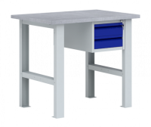 | Металлический верстак с подвесной тумбой ВП-Э | Верстак ВП-Э состоит из отдельных модулей: столешница из МДФ, покрытая оцинкованным листовым металлом; две металлические верстачные опоры; одна подвесная тумба (нагрузка до 30 кг на каждый ящик). | 19,154.00
2182 | 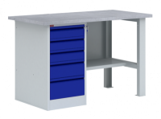 | Однотумбовый металлический верстак ВП-3 | Верстак ВП-3 состоит: столешница из МДФ, покрытая оцинкованным листовым металлом; стенка задняя металлическая; металлическая верстачная опора; тумба с 5-ю выдвижными ящиками (нагрузка до 30 кг) запирающимися на центральный замок; полка верстачная (нагрузка до 40 кг). | 33,607.00
2186 |  | Однотумбовый металлический верстак ВП-3Т | Верстак ВП-3 состоит: столешница из МДФ, покрытая оцинкованным листовым металлом; стенка задняя металлическая; металлическая верстачная опора; тумба с 5-ю выдвижными ящиками на телескопических направляющих (нагрузка до 30 кг) запирающимися на центральный замок; полка верстачная (нагрузка до 40 кг). | 35,912.00
2313 |  | Подвесная тумба Т-ВПЭ для крепления к верстаку ВП-Э | Подвесная тумба Т-ВПЭ предназначена для крепления к верстаку ВП-Э. Может использоваться как с верстаком, так и как отдельный элемент металлического мебели. | 8,027.00
2332 | 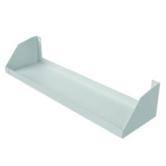 | Полка для перфорированного экрана | Полка для перфорированного экрана крепится при помощи болта и гайки. | 351.00
2335 | 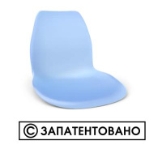 | Сидение SHT-ST29 голубое | Металлический крючок для перфорированного экрана. Цена за 10 шт. | 693.00
2315 | 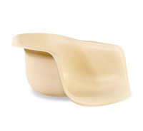 | Сидение SHT-ST31 бежевый | Тумба для металлического верстака может использоваться как с верстаком, так и как отдельный элемент металлического мебели. Состоит из 5-ти выдвижных ящиков, запирающихся на общий замок. | 3,010.00
2317 | 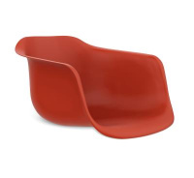 | Сидение SHT-ST31 красный | Тумба для металлического верстака может использоваться как с верстаком, так и как отдельный элемент металлического мебели. Состоит из 5-ти выдвижных ящиков на телескопических направляющих, запирающихся на общий замок. | 3,010.00
2178 | 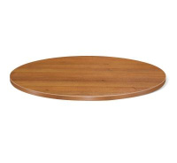 | Столешница SHT-TT 80 ЛДСП | Верстак ВП-2 состоит: столешница из МДФ, покрытая оцинкованным листовым металлом; стенка задняя металлическая; металлическая верстачная опора; тумба с 2-мя съемными полками (нагрузка до 30 кг); дверь запирающаяся замком; полка верстачная (нагрузка до 40 кг). | 24,106.00
2305 | 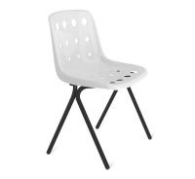 | Стул SHT-ST56/S186 | Верстак ВП-4т состоит из отдельных модулей: столешница из МДФ, покрытая оцинкованным листовым металлом, стенка задняя – металлическая, тумба с двумя съемными полками (нагрузка до 30 кг) и дверью запирающейся замком, тумба с 5-ю выдвижными ящиками на телескопических направляющих (нагрузка до 30 кг) | 47,300.00
2314 | 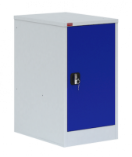 | Тумба Т-1 для металлического верстака | Тумба для металлического верстака может использоваться как с верстаком, так и как отдельный элемент металлического мебели. Комплектуется двумя съемными полками (нагрузка до 30 кг) и дверью, которая запирается замком повышенной секретности. | 11,154.00
Мебель / Металлическая мебель / Почтовые ящики
2605 | 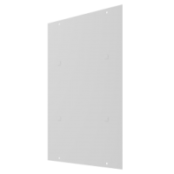 | Задняя стенка для почтовых ящиков серии ПМ | Задняя стенка ПМ предназначена для установки на тыльную сторону почтового ящика ПМ в случае необходимости. Крепится с помощью специальных зацепов. | 260.00
2559 |  | Металлический восьмисекционный почтовый ящик ПМ-8 | Металлический восьмихсекционный почтовый ящик ПМ-8, предназначен для сбора писем, газет, счетов и личной корреспонденции. Исполнение – вертикальное, поставляется в комплекте с замками. В почтовом ящике установлены фиксаторы дверей для предотвращения несанкционированного вскрытия ячейки. | 4,438.00
2555 |  | Металлический пятисекционный почтовый ящик ПМ-5 | Металлический пятисекционный почтовый ящик ПМ-5, предназначен для сбора писем, газет, счетов и личной корреспонденции. Исполнение – вертикальное, поставляется в комплекте с замками. В почтовом ящике установлены фиксаторы дверей для предотвращения несанкционированного вскрытия ячейки. | 3,078.00
2558 | 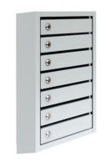 | Металлический семисекционный почтовый ящик ПМ-7 | Металлический семихсекционный почтовый ящик ПМ-7, предназначен для сбора писем, газет, счетов и личной корреспонденции. Исполнение – вертикальное, поставляется в комплекте с замками. В почтовом ящике установлены фиксаторы дверей для предотвращения несанкционированного вскрытия ячейки. | 3,994.00
2554 |  | Металлический четырехсекционный почтовый ящик ПМ-4 | Металлический четырехсекционный почтовый ящик ПМ-4, предназначен для сбора писем, газет, счетов и личной корреспонденции. Исполнение – вертикальное, поставляется в комплекте с замками. В почтовом ящике установлены фиксаторы дверей для предотвращения несанкционированного вскрытия ячейки. | 2,587.00
2556 |  | Металлический шестисекционный почтовый ящик ПМ-6 | Металлический шестисекционный почтовый ящик ПМ-6, предназначен для сбора писем, газет, счетов и личной корреспонденции. Исполнение – вертикальное, поставляется в комплекте с замками. В почтовом ящике установлены фиксаторы дверей для предотвращения несанкционированного вскрытия ячейки. | 3,554.00

